G1 secteur
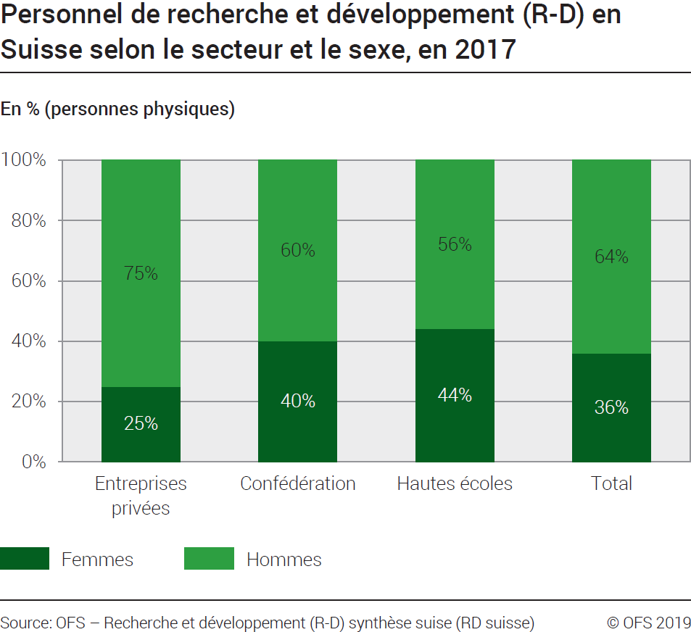
Ind20207_ Femmes et science |  |  |  |  | Retour à l'index

G1. Personnel de recherche et développement (R-D) en Suisse selon le secteur et le sexe, en 2017
En % (Personnes physiques)

En PP | Entreprises privées | Confédération | Hautes écoles | Total

Femmes | 14079 | 723 | 29975 | 44777
Hommes | 41160 | 1102 | 38006 | 80268
Total | 55239 | 1825 | 67981 | 125045

En % | Entreprises privées | Confédération | Hautes écoles | Total

Femmes | 25 | 40 | 44 | 36
Hommes | 75 | 60 | 56 | 64
Total | 100 | 100 | 100 | 100
Source: OFS - Recherche et développement (R-D) synthèse suisse (RD suisse)
© OFS

G2 Evolution
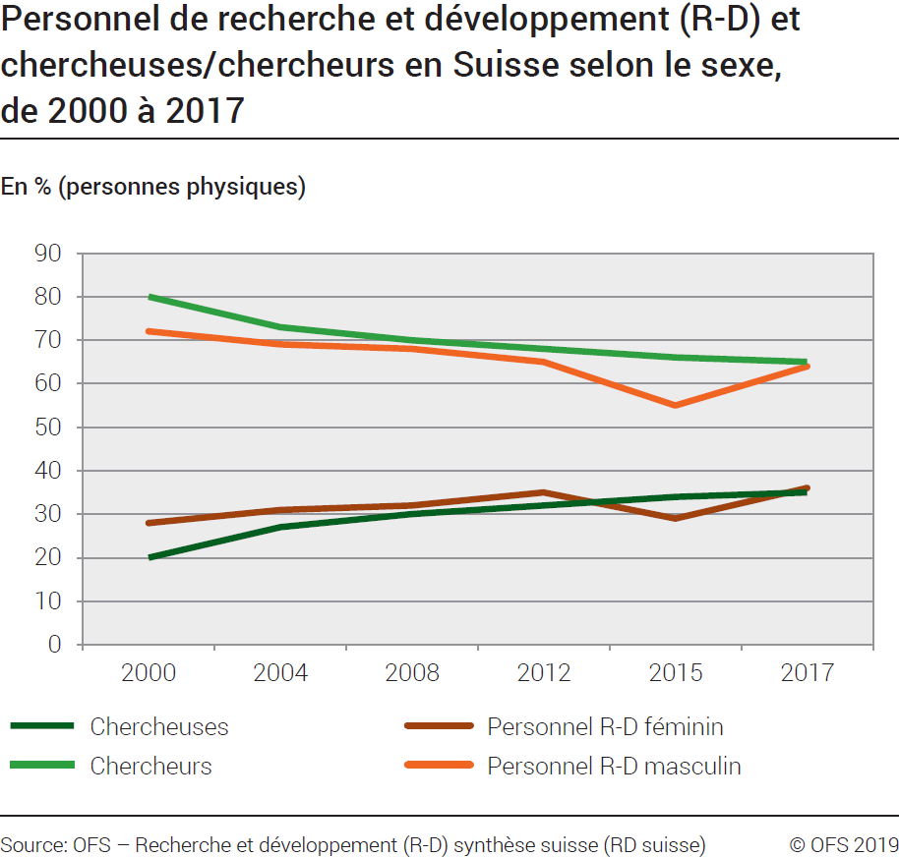
Ind20207_ Femmes et science |  |  |  |  | Retour à l'index

G2. Personnel de recherche et développement (R-D) et chercheuses/ chercheurs en Suisse selon le sexe, de 2000 à 2017
En % (personnes physiques)
 | 1 | 1
Année | Chercheuses | chercheurs | Personnel R-D: Femmes | Personnel R-D: Hommes
2000 | 20 | 80 | 28 | 72
2004 | 27 | 73 | 31 | 69
2008 | 30 | 70 | 32 | 68
2012 | 32 | 68 | 35 | 65
2015 | 34 | 66 | 29 | 55
2017 | 35 | 65 | 36 | 64
Source: OFS - Recherche et développement (R-D) synthèse suisse (RD suisse)
© OFS

G3 Tuyau
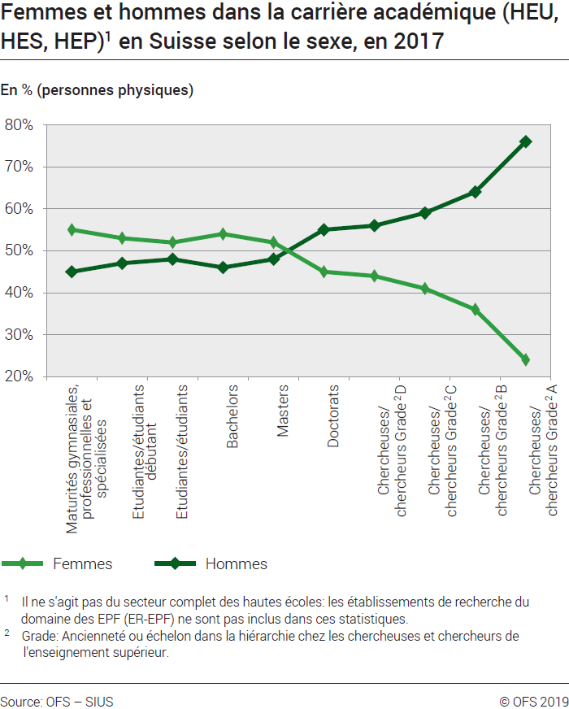
Ind20207_ Femmes et science |  |  |  |  |  |  |  |  | Retour à l'index

G3. Tuyau percé
Femmes et hommes dans la carrière académique (HEU, HES, HEP)1 en Suisse selon le sexe, en 2017
En % (personnes physiques)

2017 | Maturités gymnasiales, professionnelles et spécialisées | Etudiantes/ étudiants débutants | Etudiantes/ étudiants | Bachelors | Masters | Doctorats | Chercheuses/ chercheurs Grade2 D | Chercheuses/ chercheurs Grade2 C | Chercheuses/ chercheurs Grade2 B | Chercheuses/ chercheurs Grade2 A
Femmes | 19,342 | 22,573 | 124,160 | 16,986 | 9,478 | 1,859 | 9,364 | 5,299 | 2,010 | 1,345
Hommes | 15,653 | 20,158 | 116,192 | 14,407 | 8,864 | 2,290 | 12,072 | 7,494 | 3,580 | 4,348
Total | 34,995 | 42,731 | 240,352 | 31,393 | 18,342 | 4,149 | 21,436 | 12,793 | 5,590 | 5,693

 | Maturités gymnasiales, professionnelles et spécialisées | Etudiantes/ étudiants débutants | Etudiantes/ étudiants | Bachelors | Masters | Doctorats | Chercheuses/ chercheurs Grade2 D | Chercheuses/ chercheurs Grade2 C | Chercheuses/ chercheurs Grade2 B | Chercheuses/ chercheurs Grade2 A
Femmes | 55% | 53% | 52% | 54% | 52% | 45% | 44% | 41% | 36% | 24%
Hommes | 45% | 47% | 48% | 46% | 48% | 55% | 56% | 59% | 64% | 76%
Total | 100% | 100% | 100% | 100% | 100% | 100% | 100% | 100% | 100% | 100%

1 Il ne s'agit pas du secteur complet des hautes écoles: les établissement de recherche du domaine des EPF (ER-EPF)
ne sont pas inclus dans ces statistiques.

2 Grade : "Ancienneté" ou échelon dans la hiérarchie chez les chercheuses et chercheurs de l’enseignement supérieur.

Sources: OFS-SIUS (cubes statistiques des hautes écoles) et statistiques Recherche et développement (R-D) dans les hautes écoles, octobre 2018
© OFS

G4 FORD
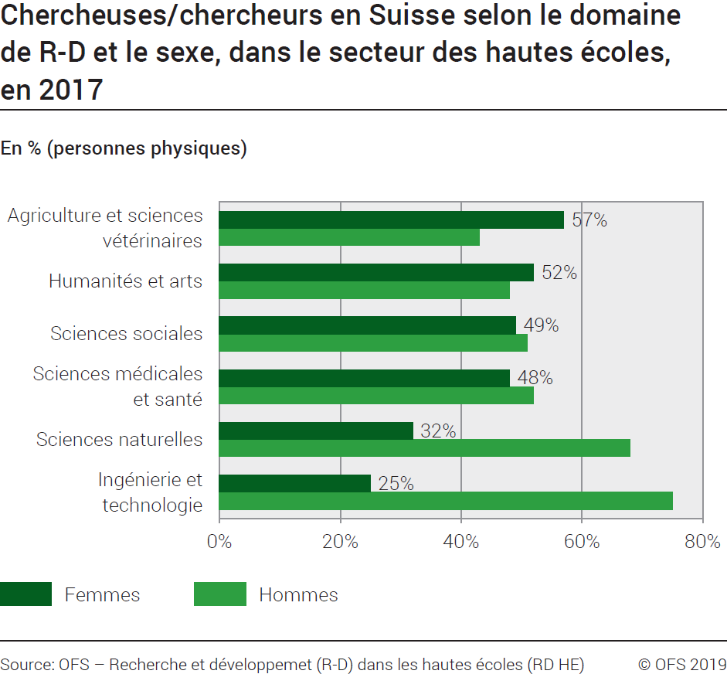
Ind20207_ Femmes et science |  |  | Retour à l'index

G4. Chercheuses/ chercheurs en Suisse selon le domaine de R-D et le sexe, dans le secteur des hautes écoles, en 2017
En % (personnes physiques)

Chercheuses/ chercheurs | Hommes | Femmes
Ingénierie et technologie | 75% | 25%
Sciences naturelles | 68% | 32%
Sciences médicales et santé | 52% | 48%
Sciences sociales | 51% | 49%
Humanités et arts | 48% | 52%
Agriculture et sciences vétérinaires | 43% | 57%

Source: OFS - Recherche et développement (R-D) dans les hautes écoles (RD HE)
© OFS

G5 FNS
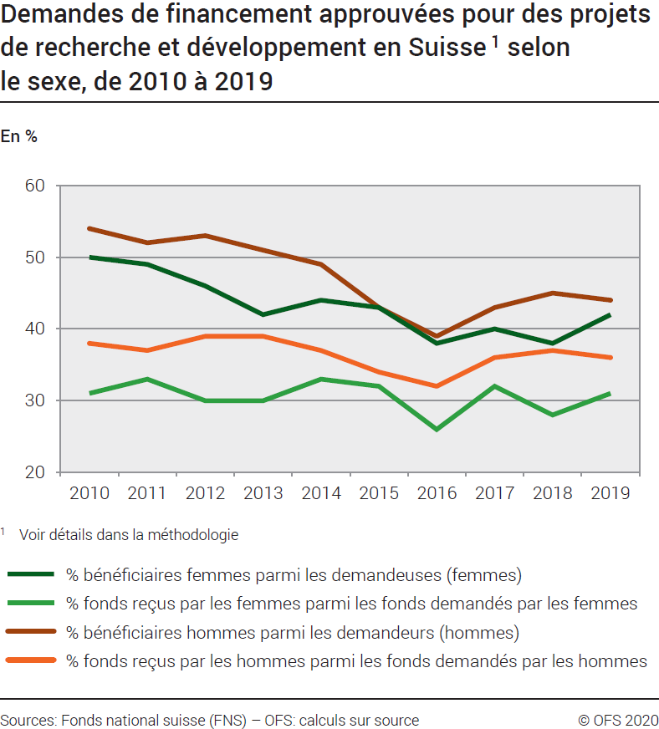
Ind20207_ Femmes et science |  |  |  |  |  |  |  |  |  |  | Retour à l'index

G5. Demandes de financement approuvées pour des projets de recherche et développement en Suisse 1 selon le sexe, de 2010 à 2019
En %
Part des bénéficiaires femmes sur le total des femmes ayant demandés des fonds, en %
Part des fonds reçus par des femmes sur le total des fonds demandés par des femmes, en %
Part des bénéficiaires hommes sur le total des hommes ayant demandés des fonds, en %
Part des fonds reçus par des hommes sur le total des fonds demandés par des hommes, en %

 | 2010 | 2011 | 2012 | 2013 | 2014 | 2015 | 2016 | 2017 | 2018 | 2019
% bénéficiaires femmes parmi les demandeuses (femmes) | 50% | 49% | 46% | 42% | 44% | 43% | 38% | 40% | 38% | 42%
% fonds reçus par les femmes parmi les fonds demandés par les femmes | 31% | 33% | 30% | 30% | 33% | 32% | 26% | 32% | 28% | 31%
% bénéficiaires hommes parmi les demandeurs (hommes) | 54% | 52% | 53% | 51% | 49% | 43% | 39% | 43% | 45% | 44%
% fonds reçus par les hommes parmi les fonds demandés par les hommes | 38% | 37% | 39% | 39% | 37% | 34% | 32% | 36% | 37% | 36%
1 Voir détails dans la méthodologie
Source: FNS-datateam - OFS: Calculs sur sources
© OFS

G6 Comp Int
Ind20207_ Femmes et science |  | Retour à l'index

G6. Chercheuses, comparaison internationale, en 2017
Part des femmes en % du total des chercheuses/ chercheurs (personnes physiques)
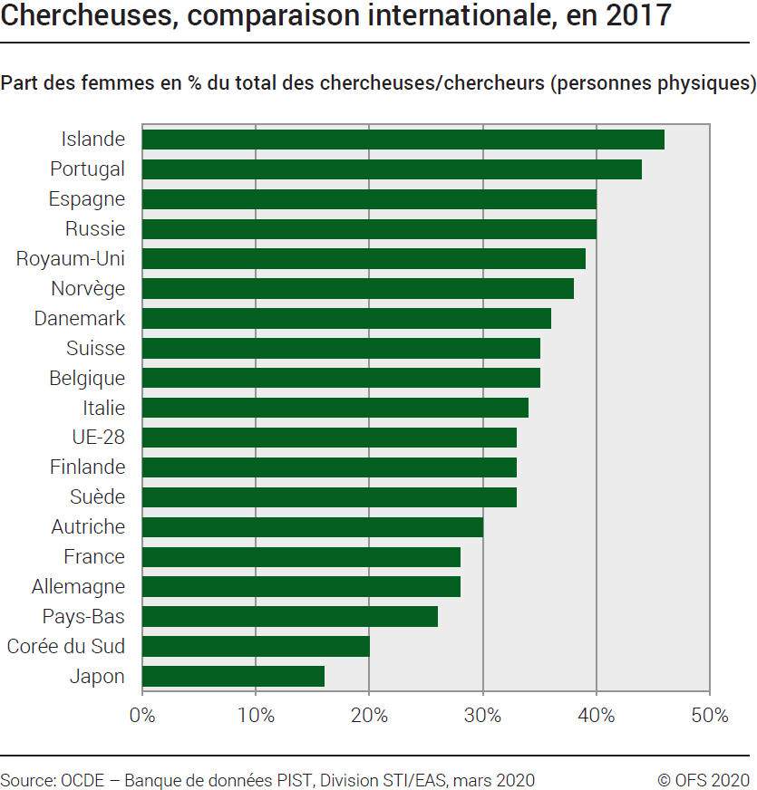
2017 * | Femmes
Japon | 16
Corée du Sud | 20
Pays-Bas | 26
Allemagne | 28
France | 28
Autriche | 30
Suède | 33
Finlande | 33
UE-28 | 33
Italie | 34
Belgique | 35
Suisse | 35
Danemark | 36
Norvège | 38
Royaum-Uni | 39
Russie | 40
Espagne | 40
Portugal | 44
Islande | 46

* 2017 ou années la plus proche
Source: OCDE: banque de données PIST, Division STI / EAS, Paris, mars 2020
© OFS

